コミット
コミットし、ローカルリポジトリにアップデートする。

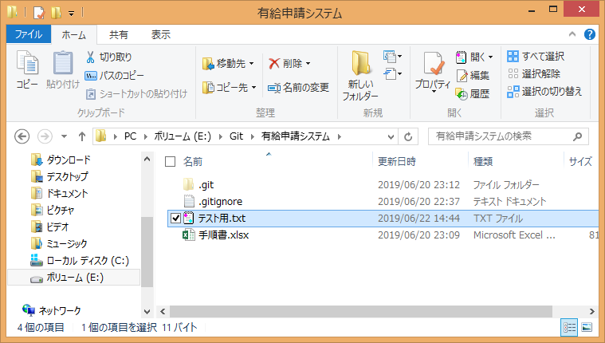

コミット対象ファイル

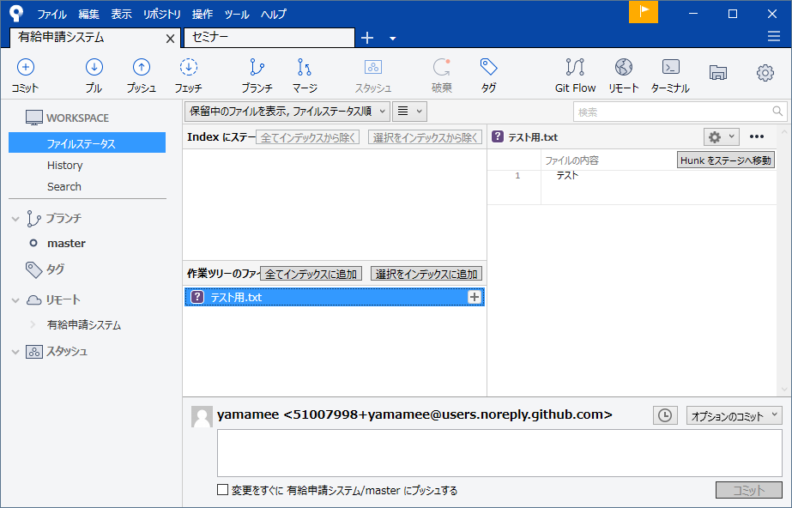

未コミット、変更があったファイルが表示される

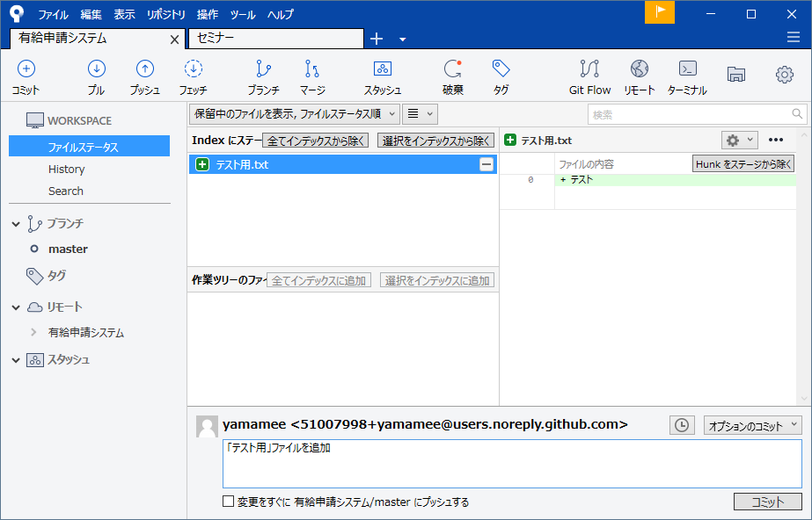

コミット対象ファイルが表示される

変更、追加の内容を軽く記述し「コミット」ボタンを押下する。

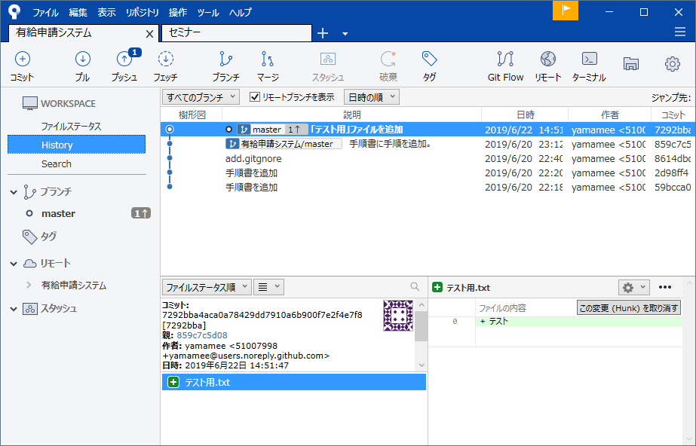

履歴に今回コミット対象が表示されていることを確認する。

チェックアウト
チェックアウトし、ファイルを過去の状態へと戻す

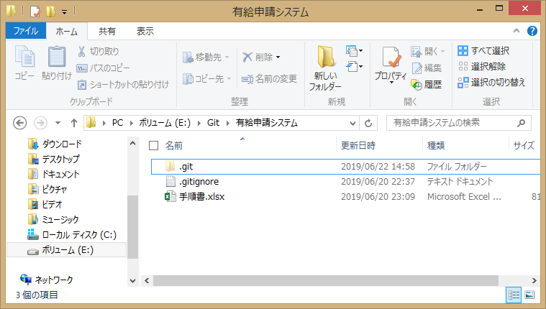

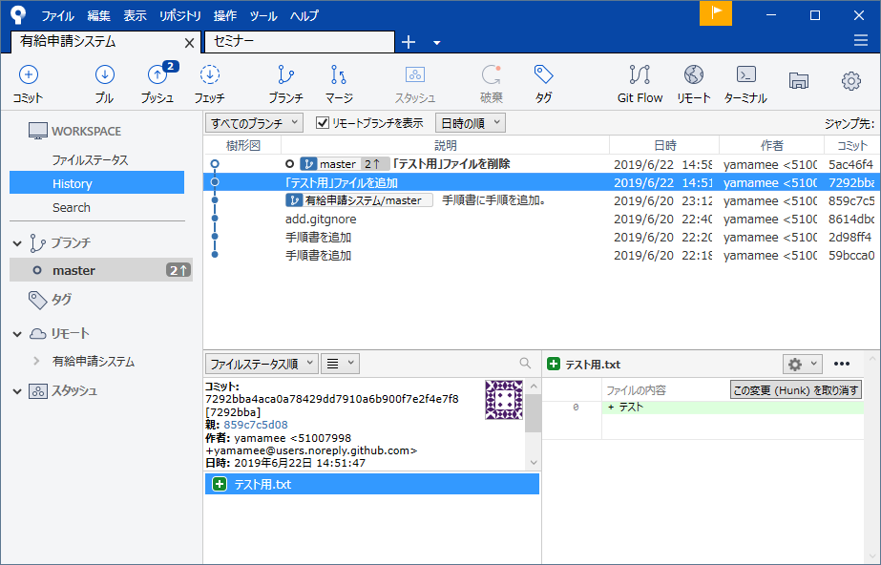

ダブルクリック

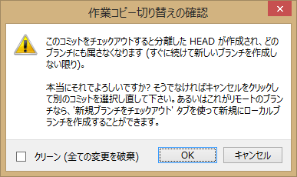

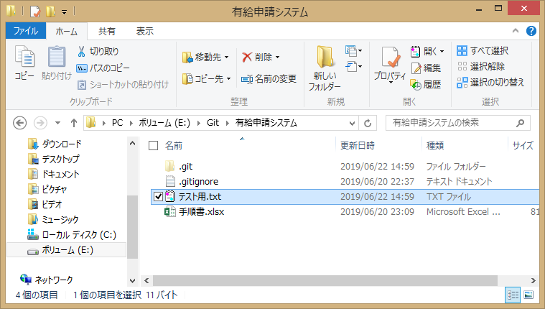

任意のコミットした状態へと戻す。

ブランチ
ブランチとは

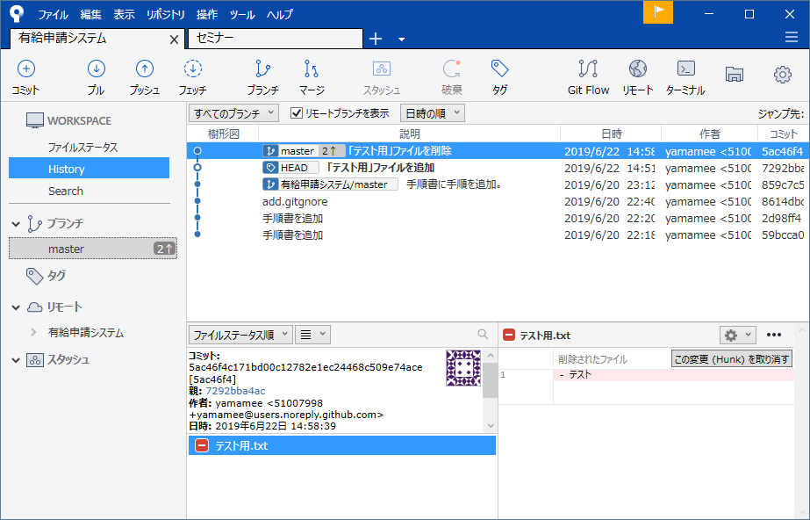

ダブルクリック

「master」ブランチは基本的に最新のソースコードが保たれている状態とする。
新規ブランチを作成し、編集途中のファイルは新規ブランチにコミットしていく。

ブランチの作成



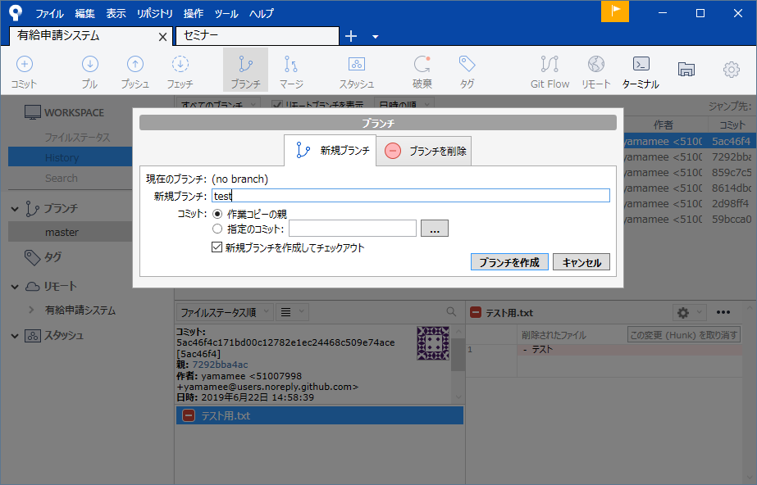

任意のブランチ名をつける

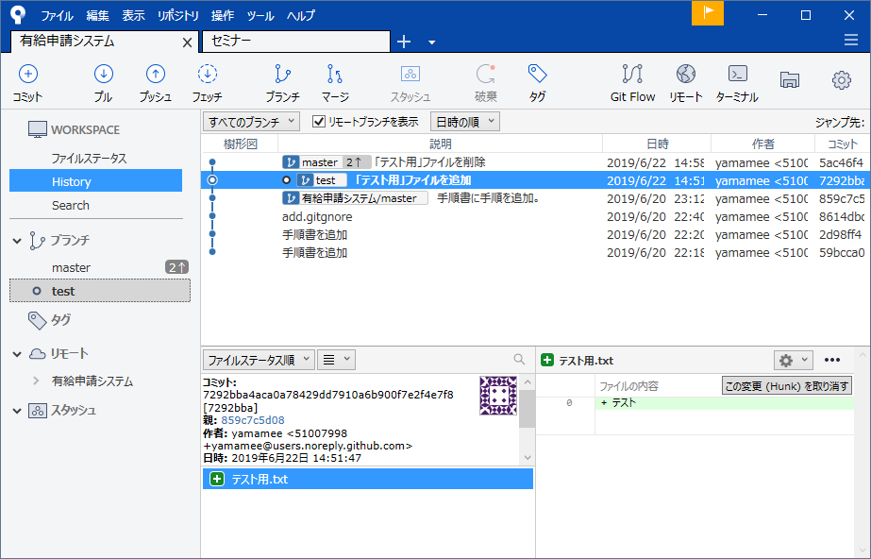

テストブランチが作成されていることを確認する。

ブランチの切り替え



ダブルクリックする。

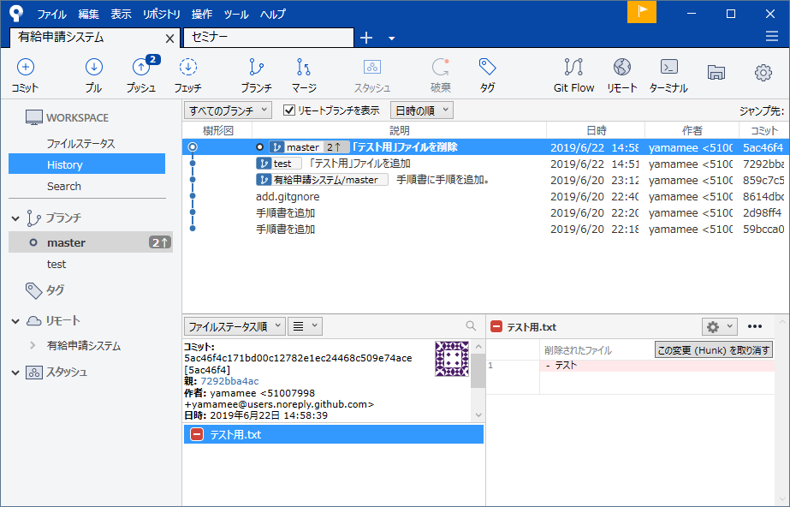

作業ブランチが切り替わったことを確認する。

マージ
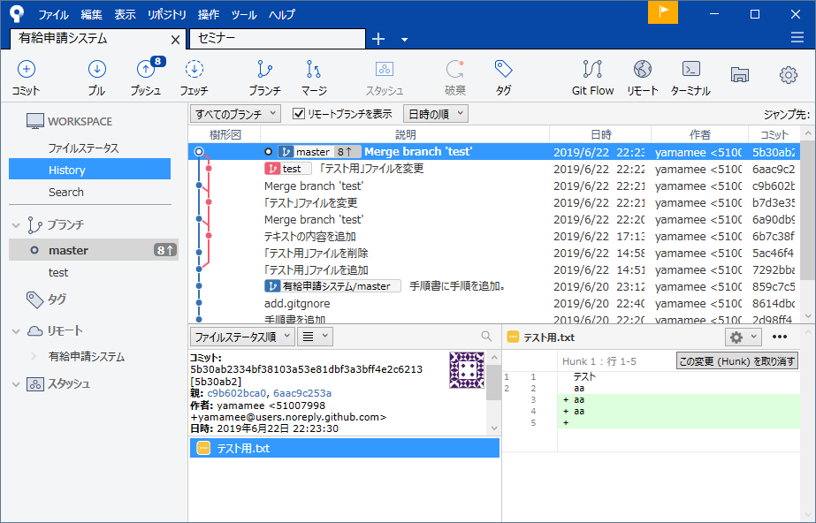
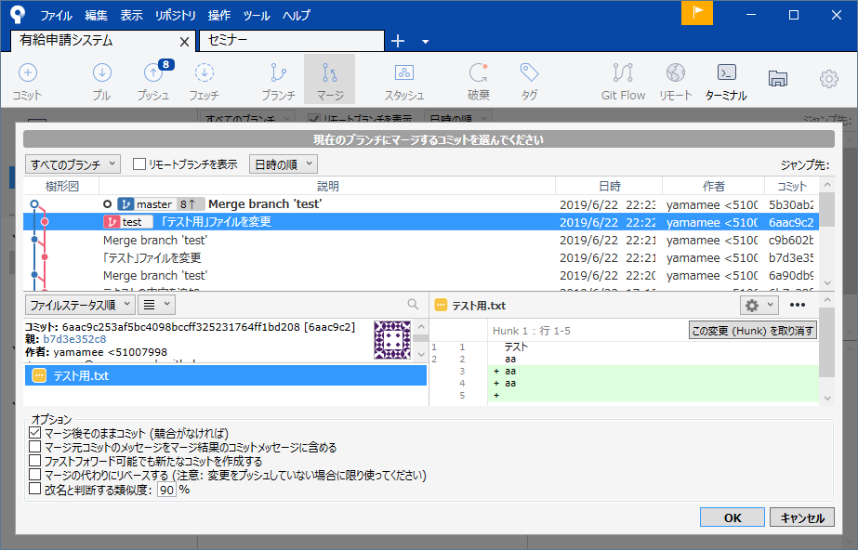
現在のブランチからmasterブランチへ全てマージする。

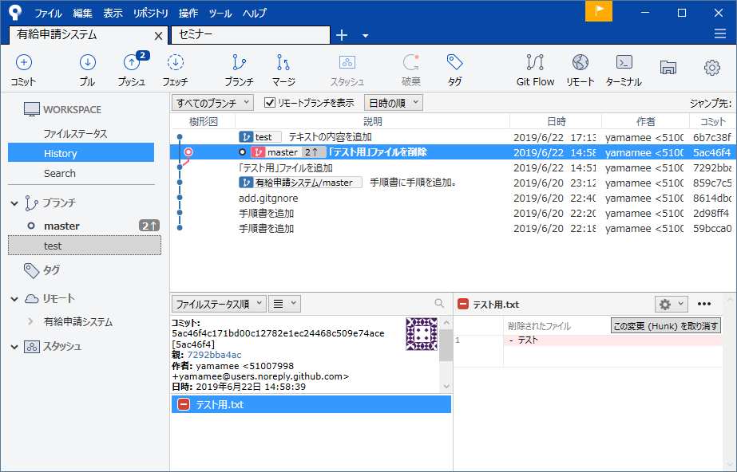

右クリック

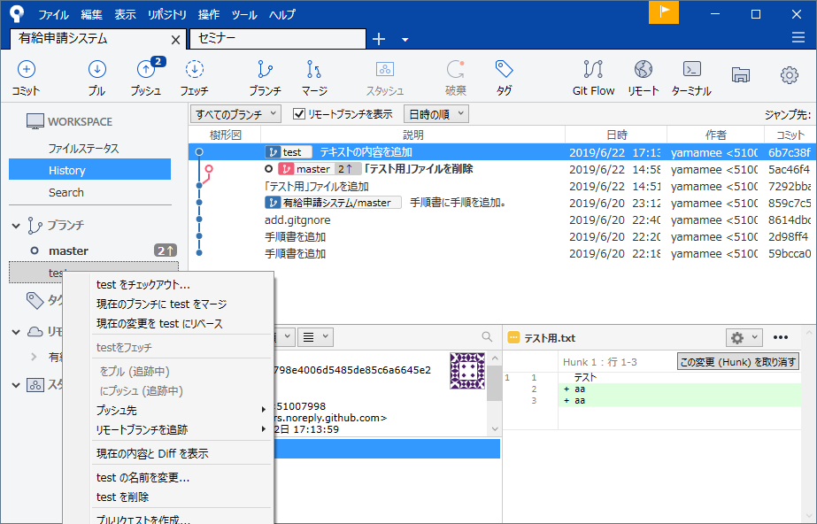

クリック

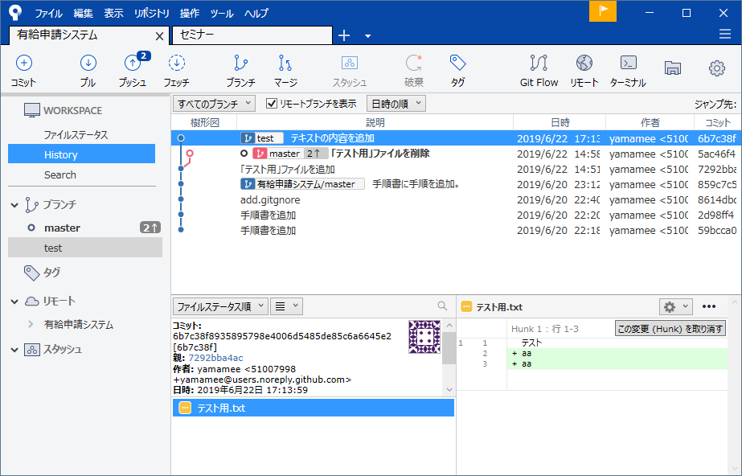

ブランチをmasterブランチへマージする際、対象を指定する

プッシュ
リモートリポジトリへプッシュする

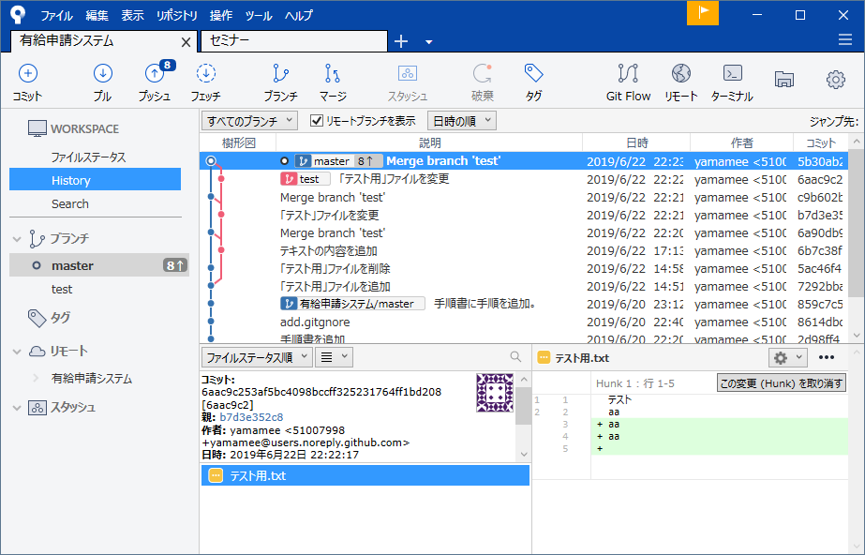

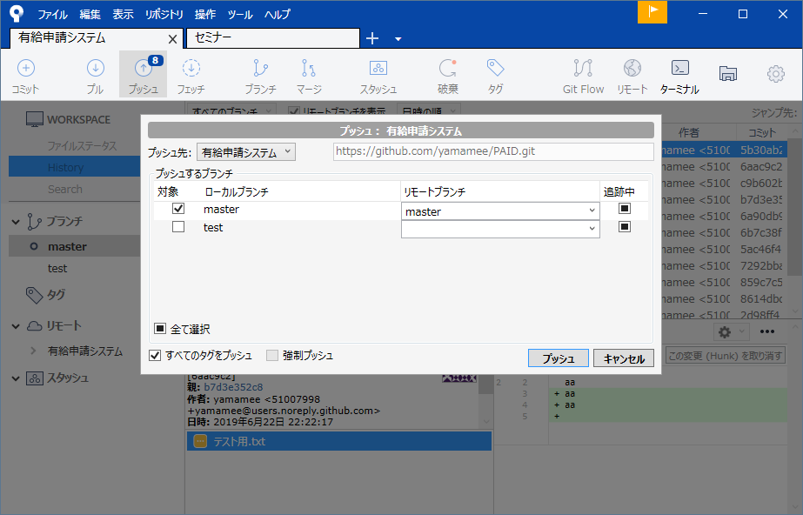

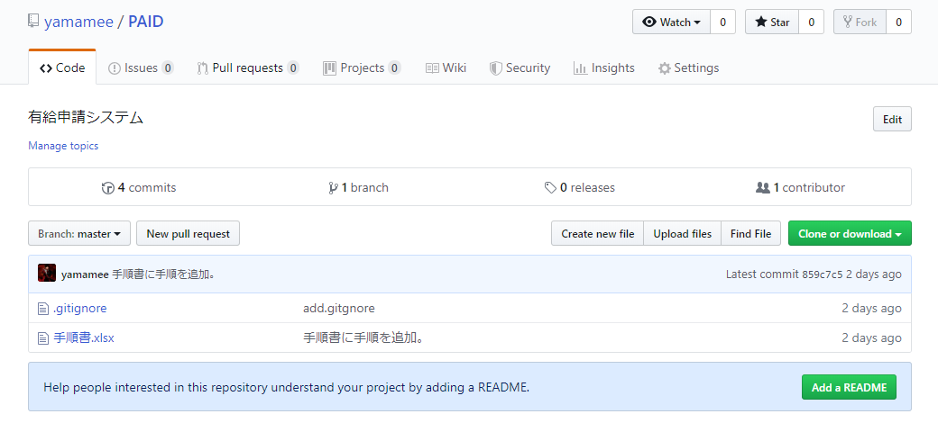

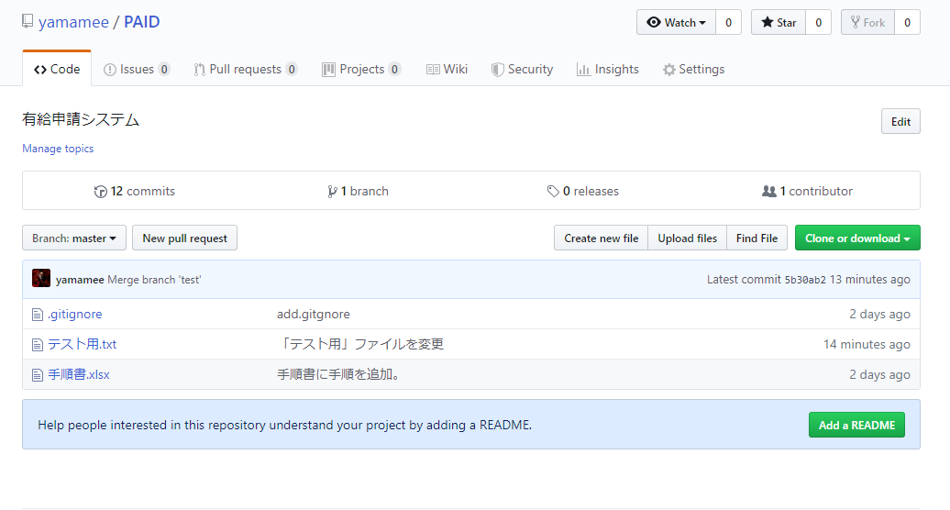

ローカルリポジトリのコミット内容がリモートリポジトリに反映されていることが確認できる。

プル
リモートリポジトリからローカルリポジトリにプルする。

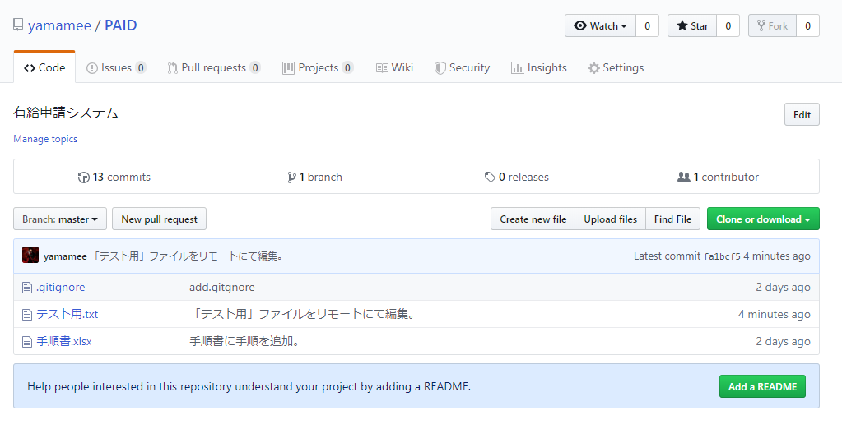

このファイルをプルする。

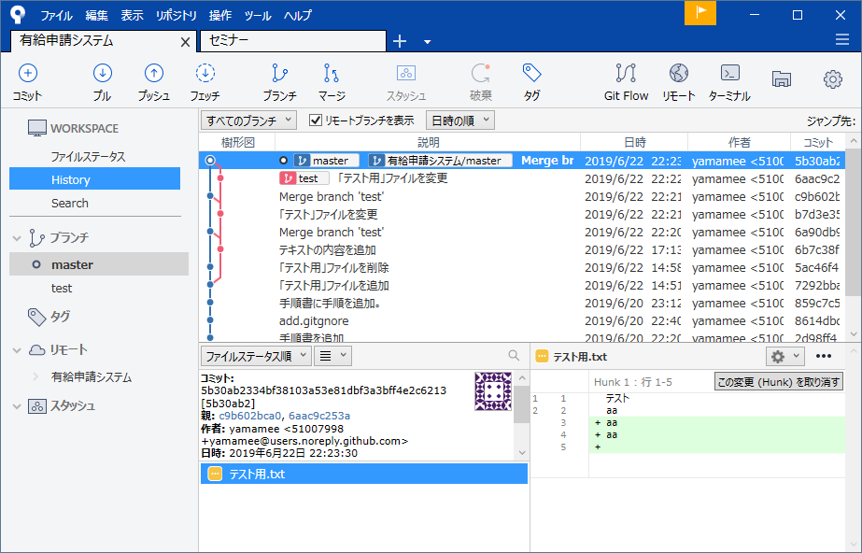

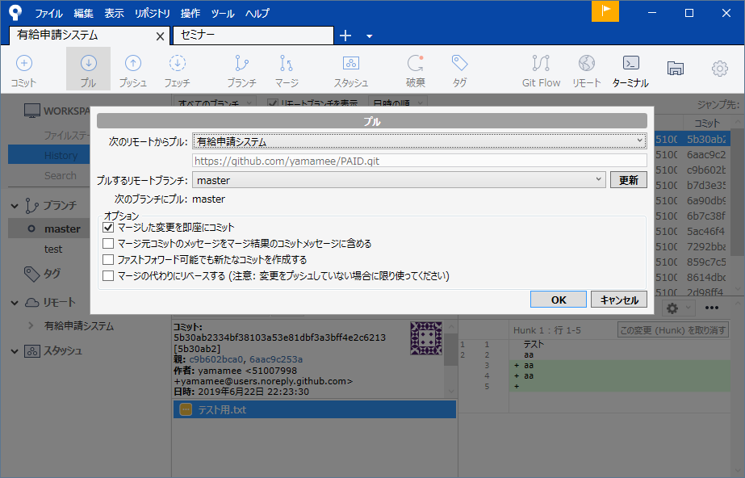

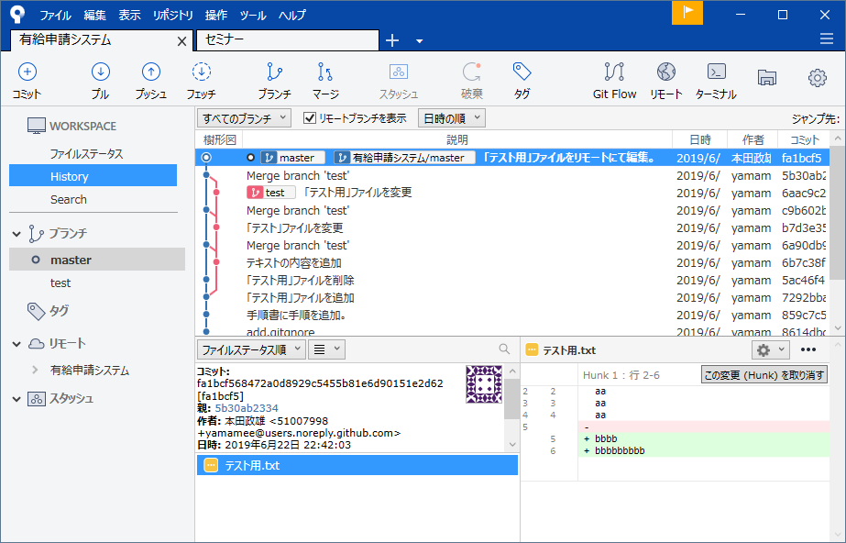

リモートからダウンロードできたことが確認できる。

プルリクエスト
実際にプロジェクトを管理しているリモートにマージする。



リポジトリ→プルリクエストを作成

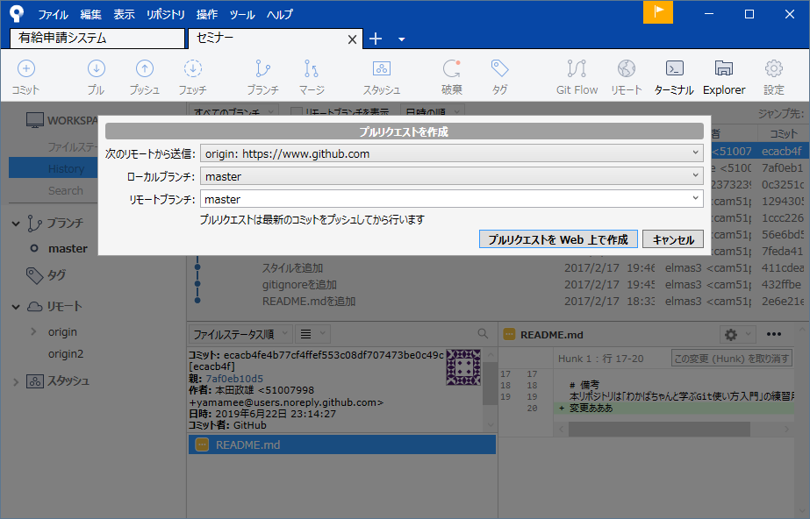

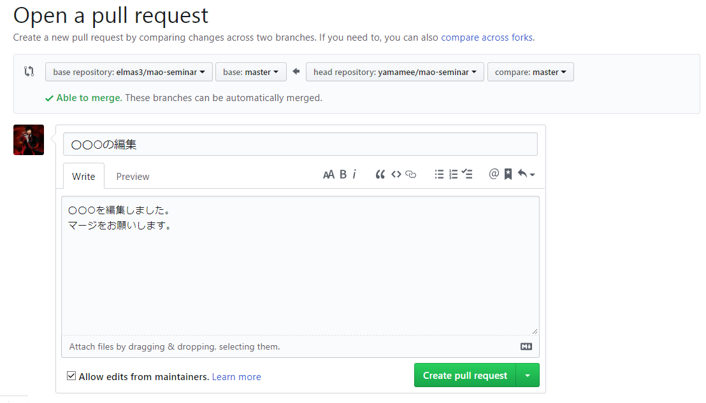

base repository：リクエスト先のリポジトリパス ⇐ base repository：リクエスト元のリポジトリパス
base：リクエスト先のブランチ base：リクエスト元のマージ依頼したいブランチ

タイトルとコメントを概要がわかるよう書く

設定
自分のリモートリポジトリのURLを登録する。

設定URL
https://github.com/yamamee

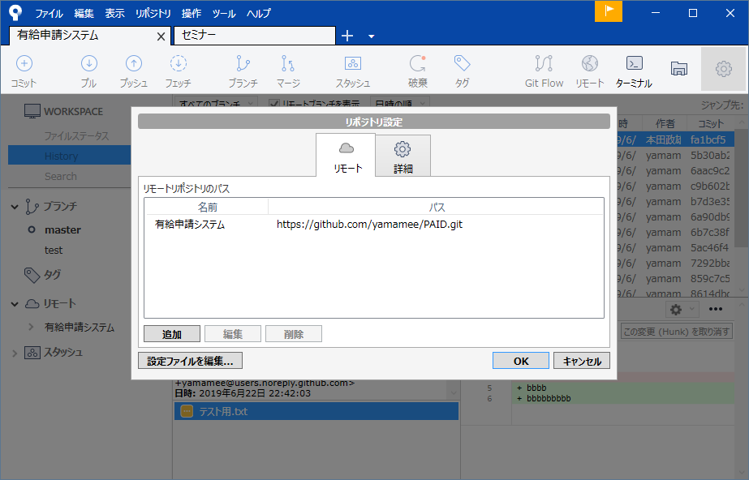

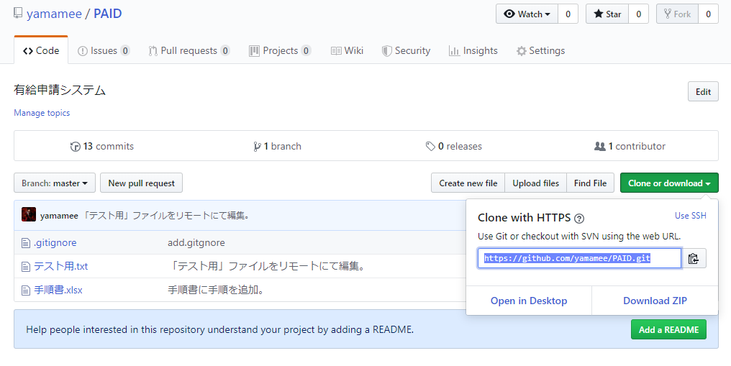

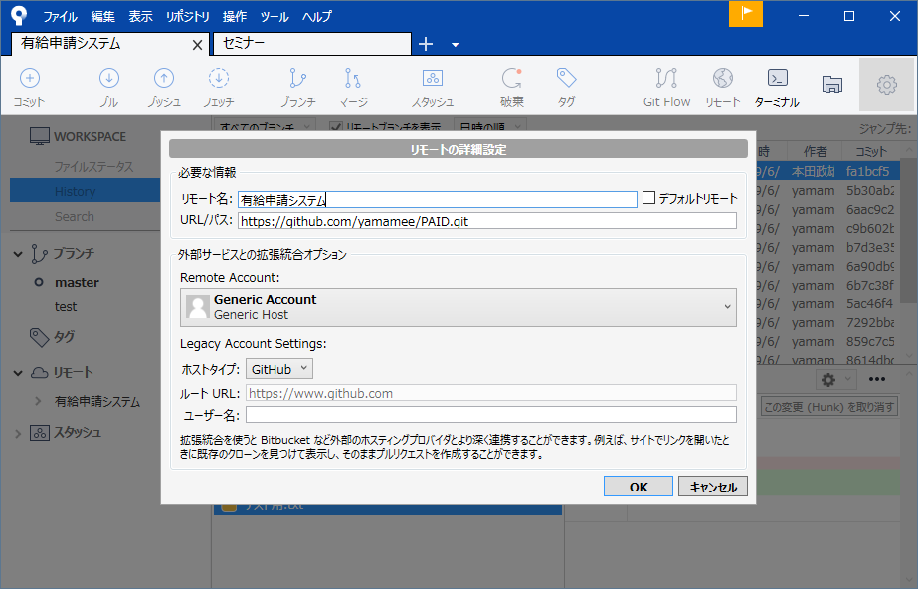

リモート名：任意の名前を指定

